상품제안서
몽블랑금장은장리필심 바닐라사각케이스 | 상품코드: S03041

 |  |  |  |  |  | 02-713-8555 | www.synergygift.co.kr
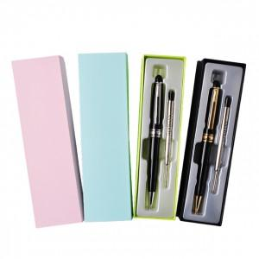

【상세/제작정보】 | 시선을 사로잡는 고급스러운 디자인!

【인쇄/포장옵션】 | 레이저 / 포장지포장

【공급단가】 | 수량 | 200~ | 1,000~ | 2,000~ | 4,000~
*VAT별도 | 단가 | 2,090원 | 2,020원 | 1,940원 | 1,860원

【상품 URL】 | https://www.synergygift.co.kr:443/src/goods_detail.php?gdno=6970

